关系图
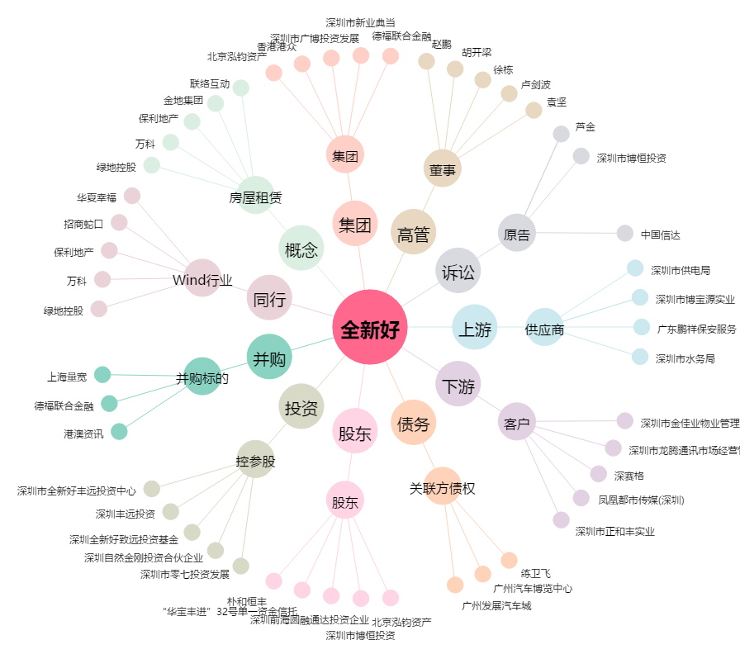
全新好[000007.SZ] - 关系概览图

